Sheet1
*系统名称 | *模块名称 | *功能分类 | *问题标题 | *知识库解答 | *标签 | 相关客户问题（至少一条） | 问题现象及原因 | 咨询/处置 | 业务说明 | 名词解释 | 图片参考
信息公司人员车辆进出管理系统 | 系统登录 | 系统访问、登录 | 如何访问系统 | 在浏览器中输入地理信息系统门户地址：http://10.163.204.229/index，即可访问。 | 访问 | 我想咨询一下如何登陆系统 | 只能在公司内网环境下访问，或VPN权限访问 | 咨询 | 使用人员为公司安环部管理员。
 |  | 系统不能正常登录 | 系统登录失败怎么办 | 1.清除浏览器缓存； 2.检查vpn连接是否正常，连接失败联系VPN运维人员 3.不建议使用IE浏览器，正常建议谷歌浏览器，搜狗浏览器，360极速模式可正常登录系统。 | 无法访问 | 请问界面显示无法访问网页怎么解决 |  | 咨询
 |  | VPN | 连接VPN失败怎么办 | 联系25709876。 |  | 我想问一下连接VPN失败怎么解决 |  | 咨询
 | 密码 | 重置密码 | 密码不正确或者忘记密码怎么解决 | 告知用户联系项目运维负责人。 | 密码 | 请问显示"密码不正确”怎么解决； |  | 咨询
 |  |  |  |  |  | 请问我忘记密码了怎么办 |  | 咨询
 | 系统管理 | 权限添加 | 用户权限如何添加 | 登陆管理员账号更改用户权限。 | 权限 | 请问用户缺少权限怎么添加 |  | 咨询
 |  | 管理员操作 | 管理员如何操作 | 按照系统使用手册操作，若无说明，联系项目运维人员。 | 管理员 | 请问公司管理员账户如何操作系统 |  | 咨询
 | 业务咨询 | 服务咨询 | 系统目前有哪些功能 | 目前可以提供：内部员工人脸识别下发、车牌号下发、进出记录查询、访客小程序预约、员工无感考勤。 | 服务 | 我想问一下目前具备哪些功能服务 |  | 咨询
 | 服务器配置 | 服务器配置 | 服务器配置 | 应用服务器配置为：16核、32G内存、500G存储。 | 服务器 | 服务器配置是怎样的 |  | 咨询
 | 系统使用 | 录入人员照片下发闸机 | 录入人员信息照片失败 | 提供管理员使用手册，按照手册步骤进行操作，照片质量需遵循系统头像采集原则，不可美颜，不可遮挡面部。根据页面提示内容更换照片重新导入尝试，若依然无法解决则将信息与照片提供给运维管理人员进行测试。 | 调用服务 | 录入人员信息照片失败 |  | 咨询
 |  |  | 提示404 | 可能是系统内服务节点的故障，请联系软件系统运维人员 |  | 想问一下提示错误404怎么解决 |  | 咨询
 |  | 增加PC用户 | 如何增加用户 | 需要经公司安环部允许，由安环部管理人员，登陆管理员账号，点击“管理“，进入“用户管理”-“用户列表”-“添加用户”即可增加用户。 | 增加用户 | 如何增加新用户 |  | 咨询
 |  | 增加员工车牌号 | 如何增加车牌号 | 需要经公司安环部允许，由安环部管理人员，登陆管理员账号，点击“车辆“，录入人员基础信息和车牌号信息，下发设备。 | 增加车牌号 | 如何增加车牌号 |  | 咨询 | 车牌号为员工基础信息，需安环部批准才可维护录入。
 |  | 考勤记录 | 日常进出但HCM无考勤记录 | 联系运维负责人，排查人员手机号是否与，钉钉、HCM系统一致。如不一致，提醒修改。 | 考勤记录 | 日常进出但HCM无考勤记录 |  | 咨询 | 目前公司考勤推送为闸机记录推送给钉钉，HCM主动去钉钉抓取记录，间隔35分钟。
小程序访客系统 | 访客小程序 | 开通访客审核权限 | 预约找不到审核人员 | 需要联络安环部管理员，查看拜访人员是否存在系统，小程序审核权限是否开启。 | 确认人员 | 预约找不到审核人员 |  | 咨询 | PC管理端具备访客预约权限设置功能，所有预约人员拜访选择的人员名单均为本系统底册名单，且开启访客审核权限。
 |  | 访客小程序登陆 | 访客小程序无法登陆 | 1.重新断开连接网络，测试网络是否可用。重新登陆小程序，选择需登陆手机号自动登录。 2.通知小程序运维人员，查看小程序付费管理-用量情况，可能由于用量不够导致访客无法登陆。 | 小程序登录 | 访客小程序无法登陆 |  | 咨询
 |  | 访客预约收不到微信推送 | 访客预约收不到微信推送 | 指导用户关注"津港数智信息公众号"或提供二维码扫码关注。 | 访客微信推送 | 访客预约收不到微信推送 |  | 咨询 | 访客小程序推送，需要关注“津港数智信息”公众号 | 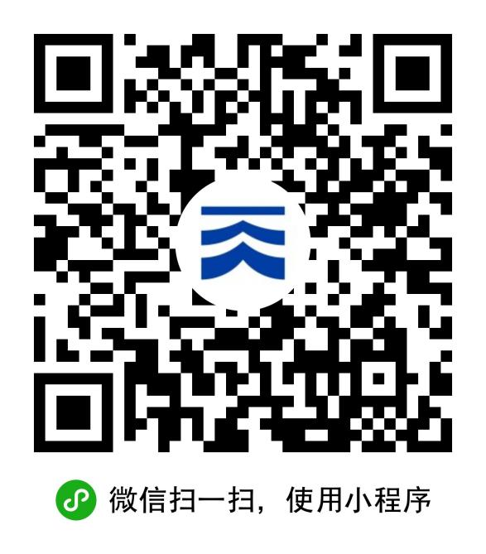
硬件设备 | 人行通道 | 面板机设备 | 面板及掉线，无法下发头像 | 1.查看面板机运行情况。 2.查看线路是否断开，点击版面查看云服务是否连接正常，进入保安室，查看电脑是否有网络。 | 掉线 | 面板及掉线，无法下发头像 |  | 咨询
 |  |  | 设备损坏 | 1.检查设备开机，检查线路是否通电、有网络。 2.联络运维负责人，联系供应商检查设备。 | 损坏 | 设备黑屏，无法正常使用 |  | 咨询
 | 车行通道 | 车牌号识别设备 | 车辆无法抬杆 | 1.检查车牌号是否为系统白名单车辆。 2.车辆是否正对摄像头识别角度，重新对准角度识别。 3.联络运维负责人，检查设备是否损坏。 | 车辆无法抬杆 | 车辆无法抬杆 |  | 咨询
 |  |  | 设备损坏 | 1.检查设备开机，检查线路是否通电、有网络。 2.联络运维负责人，联系供应商检查设备。 | 损坏 | 设备黑屏，无法正常使用 |  | 咨询

